المؤشرات الكلية

سوق العراق للاوراق المالية
جلسة الثلاثاء 2025/10/14 |  |  |  | تقرير أسعار الأسهم المتداولة واخبار الشركات
الجلسة (183)

الاسهم المتداولة المدرجة و OTC |  |  | 13,414,195,842 |  |  | قيمة الأسهم المتداولة المدرجة و OTC |  | 13,971,418,339 |  |  | صفقات الشركات المدرجة وOTC | 1009
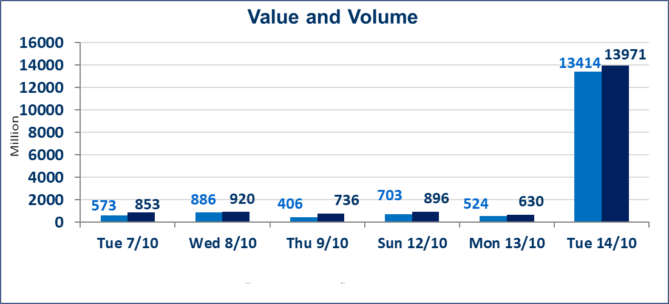
المؤشر60 ISX اليوم | 946.85 |  | نقطة |  |  | المؤشر15 ISX اليوم | 1123.95 | نقطة
المؤشر 60 ISX السابق | 947.75 |  | نقطة |  |  | المؤشر 15 ISX السابق | 1122.85 | نقطة
نسبة التغير | -0.09 |  | % |  |  | نسبة التغير | 0.10 | %
عدد النقاط | -0.90 |  | نقطة |  |  | عدد النقاط | 1.10 | نقطة

الشركات المدرجة | 104 | OTC | 11 | 115 |  | الشركات غير المتداولة المدرجة | 41 | OTC | 9 | 50
الشركات المتداولة | 48 | OTC | 1 | 49 |  | الشركات المرتفعة |  |  | 11
شركات الهيئة العامة |  |  |  | 5 |  | الشركات المنخفضة |  |  | 22
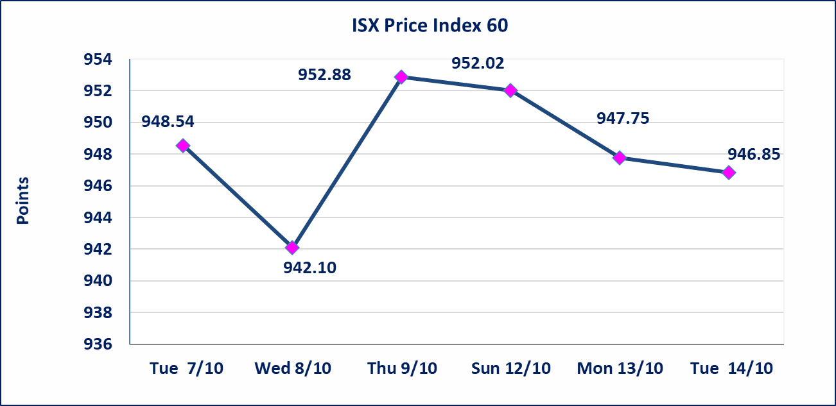
الموقوفة بقرار من هيأة الأوراق المالية |  |  |  | 10
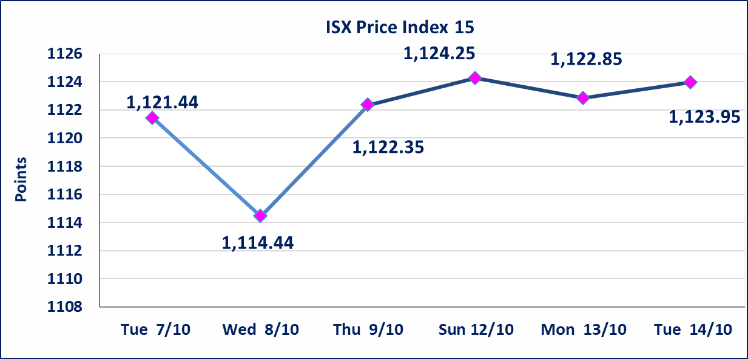

إستبعاد سعر | إستبعاد سعر سهم شركة العراقية لصناعات الكارتون (1.230) دينار، ليكون سعر إغلاق الشركة (1.200) دينار.
الاوامر الخاصة | نفذت شركة ايلاف أمر متقابل مقصود على أسهم شركة مصرف المستشار بعدد أسهم (5,144,032,922) سهم بقيمة (5,144,032,922) دينار ، في زمن الجلسة الاضافي (بعد الساعة 1 ظهراً) وفقاً لاجراءات تنفيذ الصفقات الكبيرة.
الاوامر الخاصة | نفذت شركة الفوز أمر متقابل مقصود على أسهم شركة مصرف االعراقي الاسلامي بعدد أسهم (7,408,421,053) سهم بقيمة (7,556,589,474) دينار ، في زمن الجلسة الاضافي (بعد الساعة 1 ظهراً) وفقاً لاجراءات تنفيذ الصفقات الكبيرة.
سندات الوطنية الاصدارية الثالثة | ايقاف التداول على سندات الوطنية الاصدارية الثالثة فئة (500,000) و فئة (1,000,000) اعتبارا من جلسة 2025/10/14.
الحد الأعلى والادنى للتغير في السعر | نسبة التغير في المنصة النظامية (15%)، نسبة التغير في المنصة الثانية (20%)، نسبة التغير في المنصة الثالثة (5%) إرتفاعاً وإنخفاضاً من سعر الاغلاق السابق.
Web site : www.isx-iq.net E-mail : info-isx@isx-iq.net |  |  |  |  | 07834000034 - 07711211522 : ص . ب :3607 العلوية الهاتف |  |  |  |  |  | بغداد /الكرادة/ قرب المسرح الوطني /مجاور مصرف الخليج التجاري

نسبة التغير
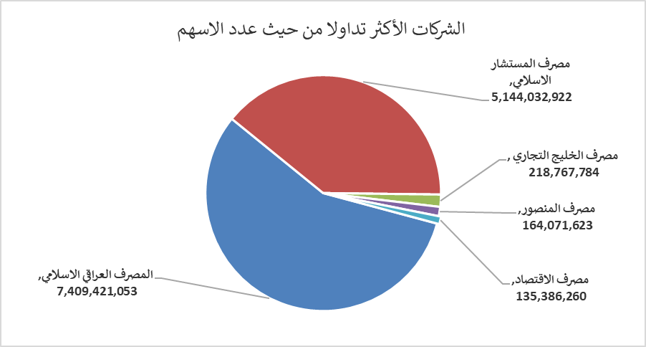
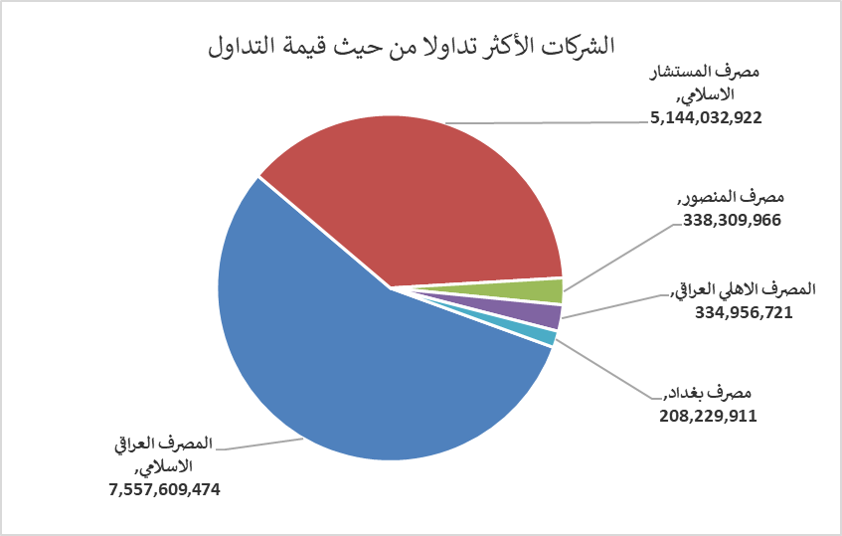
الشركات الأكثر ارتفاعاً وانخفاضاً

نسبة التغير لاسعار الاغلاق الاكثر ارتفاعاً |  |  |  | نسبة التغير لاسعار الاغلاق الاكثر انخفاضاً
اسم الشركة | اغلاق | التغير(%) | الاسهم المتداولة | اسم الشركة | اغلاق | التغير (%) | الاسهم المتداولة
مصرف اشور الدولي | 0.260 | 13.04 | 74,800,000 | رحاب كربلاء للمقاولات | 0.700 | -6.67 | 447
مصرف الموصل | 0.170 | 6.25 | 8,250,000 | النخبة للمقاولات العامة | 0.850 | -5.56 | 1,000,000
مصرف كوردستان الدولي الاسلامي | 1.110 | 5.71 | 70,000 | انتاج الالبسة الجاهزة | 2.280 | -5.00 | 1,291,141
مصرف الاستثمار العراقي | 0.220 | 4.76 | 5,000,000 | مصرف الاقتصاد | 0.230 | -4.17 | 135,386,260
مصرف الخليج التجاري | 0.310 | 3.33 | 218,767,784 | الوطنية للاستثمارات السياحية | 10.550 | -4.09 | 106,000

الشركات الاكثر نشاطا حسب الاسهم المتداولة (حجم التداول) |  |  |  | الشركات الاكثر نشاطا حسب القيمة المتداولة
اسم الشركة | اغلاق | التغير(%) | الاسهم المتداولة | اسم الشركة | اغلاق | التغير (%) | القيمة المتداولة
المصرف العراقي الاسلامي | 1.020 | -1.92 | 7,409,421,053 | المصرف العراقي الاسلامي | 1.020 | -1.92 | 7,557,609,474
مصرف المستشار الاسلامي | 1.000 | 0.00 | 5,144,032,922 | مصرف المستشار الاسلامي | 1.000 | 0.00 | 5,144,032,922
مصرف الخليج التجاري | 0.310 | 3.33 | 218,767,784 | مصرف المنصور | 2.070 | 0.49 | 338,309,966
مصرف المنصور | 2.070 | 0.49 | 164,071,623 | المصرف الاهلي العراقي | 4.200 | 1.20 | 334,956,721
مصرف الاقتصاد | 0.230 | -4.17 | 135,386,260 | مصرف بغداد | 3.540 | -0.84 | 208,229,911

